상품제안서
레빗 워터케어 미니가습기 WC108 | 상품코드: F24946

 |  |  |  |  |  |  | 02-412-0044 | www.easy1.co.kr
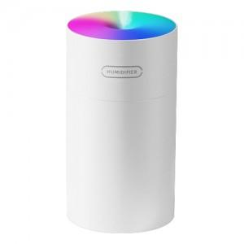

【상세/제작정보】

【인쇄/포장옵션】 | 레이저 / 포장지포장

【공급단가】 | 수량 | 100~ | 300~ | 500~ | 1,000~ | 3,000~
*VAT별도 | 화이트 | 7,360원 | 7,090원 | 6,810원 | 6,540원 | 6,380원
 | 그레이 | 7,360원 | 7,090원 | 6,810원 | 6,540원 | 6,380원

【상품 URL】 | http://www.easy1.co.kr/src/goods_detail.php?gdno=24946

